業務日報(10月2日
業務日報 |  |  |  |  |  |  |  |  |  |  |  |  |  |  | 本人

日付 |  | 2019-10-02 |  |  |  |  | 氏名 | 長野 昌也

No | 時 間 |  |  |  | 外出 | 用 件 | 対 応 者 |  | 内 容 |  |  |  |  | 次回訪問

1 | 9:00:00 |  | ～ | 18:00:00 |  |  |  |  | 日報データ変換ツール作成（PG作成） 日報入力システムQA・要望対応

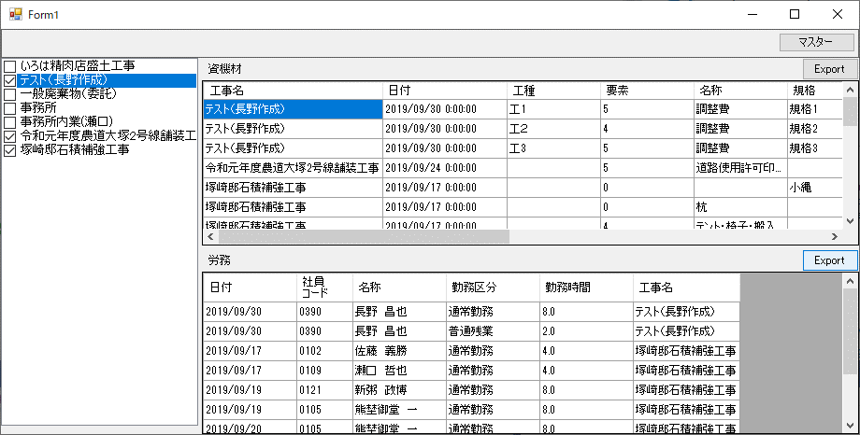
2 |  |  | ～

3 |  |  | ～
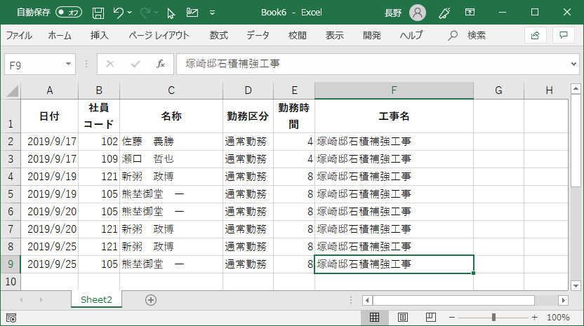
4 |  |  | ～

5 |  |  | ～

6 |  |  | ～

7 |  |  | ～

8 |  |  | ～

9 |  |  | ～

10 |  |  | ～

11 |  |  | ～

日報入力システムから取り込んだデータをCSVファイルへ出力し、Excelで表示
12 |  |  | ～

日報入力システムから取り込んで表示
13 |  |  | ～

14 |  |  | ～

15 |  |  | ～

16 |  |  | ～
 |  |  |  |  |  |  |  |  |  |  |  |  |  |  |  | 0
17 |  |  | ～

18 |  |  | ～

19 |  |  | ～

20 |  |  | ～

報 告 |  |  | 日報データ変換ツールはデータをファイルに出力するまで完成しました。

 |  |  | 大臣シリーズに取り込むには、勤務区分毎に集計した結果を出力しなければならないので、明日集計機能を実装し、プログラムの完成としたいと思います。

 |  |  | 購入機材の調査は、本日阿部先生より資産目録を頂きましたので、明日以降佐藤さん管理分と突き合わせて実施し、土曜日中にまとめたいと思います。

明日の予定 |  |  | 午前 | 日報データ変換ツール作成（PG作成） 日報入力システムQA・要望対応

 |  |  | 午後

 |  |  |  |  |  |  |  |  |  | 給油 | 車番（ ） | 宇佐美 | Ｌ

業務日報(10月4日
業務日報 |  |  |  |  |  |  |  |  |  |  |  |  |  |  | 本人

日付 |  | 2019-10-04 |  |  |  |  | 氏名 | 長野 昌也

No | 時 間 |  |  |  | 外出 | 用 件 | 対 応 者 |  | 内 容 |  |  |  |  | 次回訪問

1 | 9:00:00 |  | ～ | 18:00:00 |  |  |  |  | 日報データ変換ツール作成（PG作成） 日報入力システムQA・要望対応

2 |  |  | ～

3 |  |  | ～

4 |  |  | ～

5 |  |  | ～

6 |  |  | ～
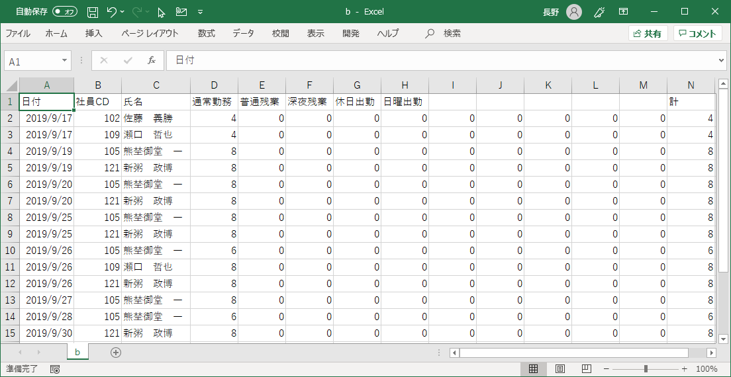
7 |  |  | ～

8 |  |  | ～

9 |  |  | ～

10 |  |  | ～

11 |  |  | ～

12 |  |  | ～

13 |  |  | ～

14 |  |  | ～

15 |  |  | ～

16 |  |  | ～
 |  |  |  |  |  |  |  |  |  |  |  |  |  |  |  | 0
17 |  |  | ～

18 |  |  | ～

19 |  |  | ～

20 |  |  | ～

報 告 |  |  | 日報データ変換ツールは集計（ピボット）のバグを解決し、連動できるデータを出力できるようになりました。

 |  |  | 瀬口さんと使い方や運用について話しました。

 |  |  | 燃料を社内で給油した場合と宇佐美で給油した場合どうするかという話題になりましたが、取引先に”辻田建機”とすることで対応できるのではとなりました。

 |  |  | 今後こういった取り決めを文書化してまとめたいと思います。

明日の予定 |  |  | 午前 | 日報入力システムQA・要望対応

 |  |  | 午後

 |  |  |  |  |  |  |  |  |  | 給油 | 車番（ ） | 宇佐美 | Ｌ

